TDSheet
 | АКЦИЯ: МАРАФОН СКИДОК АПРЕЛЬ 2016

 |  | УЛЬТРА МОДНЫЙ ДИЗАЙН
 |  | СУПЕР ЦЕНА ЗА 5-РОЖКОВУЮ ЛЮСТРУ
 |  | ДЛЯ ЦЕНИТЕЛЕЙ КРЕАТИВА
 |  |  |  | * лампы в комплект люстры не включены
Артикул | Наименование | Изображение | Оптовая цена | ЦЕНА АКЦИЯ | СКИДКА | Кол-во на акцию | РРЦ
1-5442-5-BKS E27 | Люстра Модерн 1-5442-5-BKS E27 | 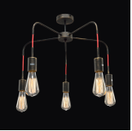 | 1090 | 869 | -20% | 100 | 1960
1-0070-2-BKS E27 | Люстра Универсал 1-0070-2-BKS E27 | 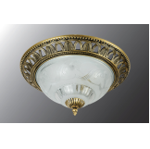 | 890 | 659 | -26% | 300 | 1960
1-3440-3-YR E14 | Люстра Еврокаркасы 1-3440-3-YR E14 | 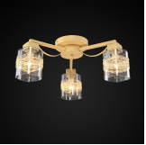 | 2010 | 1299 | -35% | 100 | 1960
1-3470-5-WH+GL E14 | Люстра Еврокаркасы 1-3470-5-WH+GL E14 | 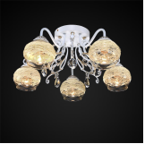 | 3180 | 1999 | -37% | 200 | 1960
1-3080-3-BK+CR E27 | Люстра Еврокаркасы 1-3080-3-BK+CR E27 | 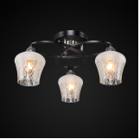 | 1680 | 1349 | -20% | 100 | 1960
1-2108-5-CR+DWE E14 | Люстра Еврокаркасы 1-2108-5-CR+DWE E14 | 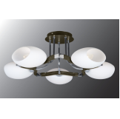 | 3860 | 2499 | -35% | 200 | 1960
2-9896-1-BR E27 | Люстра Модерн 2-9896-1-BR E27 | 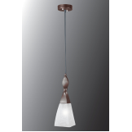 | 800 | 659 | -18% | 100 | 1960

